Sheet1
인장시험

시험번호 |  | 1 |  |  |  | 시험일자 |  | 2025-10-15
시험규격 |  |  |  |  |  | 시험장소
시험온도 |  |  |  |  |  | 제 조 처
의 뢰 자 |  |  |  |  |  | 채취장소
기준강도 |  |  |  |  |  | 기준신율
시 험 자 |  |  |  |  |  | 확 인 자
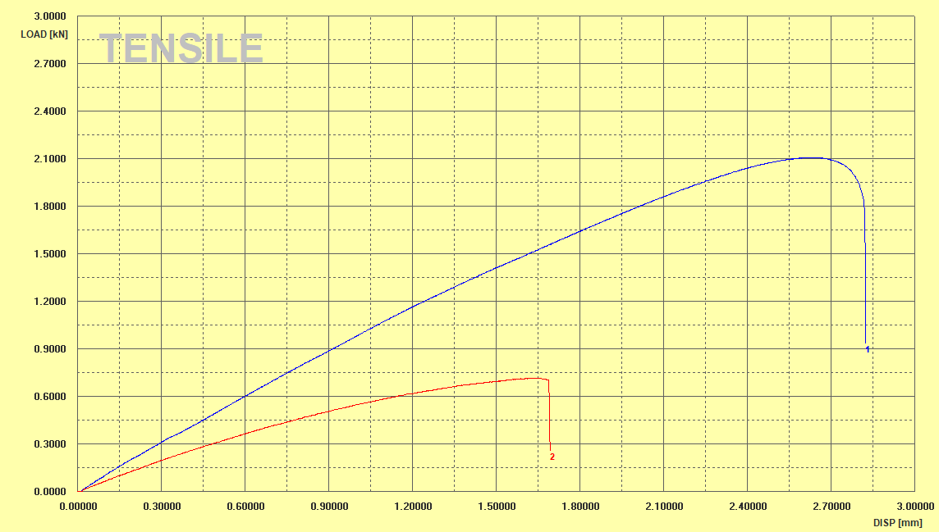

시료번호

1
2

Avr. | - | - | - | - | - | - | - | - | - | - | -
Remarks :

